야구잠바 주문서
팀플레이몰 야구점퍼 시안요청서

사이즈별 수량 | XS | S | M | L | XL | 2XL | 3XL | 4XL | 총수량
 |  |  |  |  |  |  |  |  | 0

점퍼 정보 | 핏 | 몸통 | 팔 | 손목(시보리) |  |  | 주머니 | 단추 | 기타특이사항
 | 캐주얼핏 | 하이미어 | 습식레자 | 니트/2by2 | 배경색 | 곤색 | 일반주머니 | -
 |  | 색상입력 | 색상입력 |  | 줄색 | 백색 | 백색 | 검정

화살표를 누르면 선택가능한 목록이 나타납니다.
목록 중 한가지를 선택합니다.
ALt+ ↓ 키를 이용하면 똑같은 기능을 이용할 수 있습니다.
 |  |  |  |  |  | 인쇄선택
 |  |  |  |  |  | 왼쪽가슴
 |  |  |  |  |  | 인쇄내용 | 이미지를 이곳에 첨부해주시거나 인쇄내용을 설명해주세요
 | 첨부하실 이미지나 파일이 있으신 경우 |  |  |  |  | 로고/테두리색 | 검정/ 테두리 청색
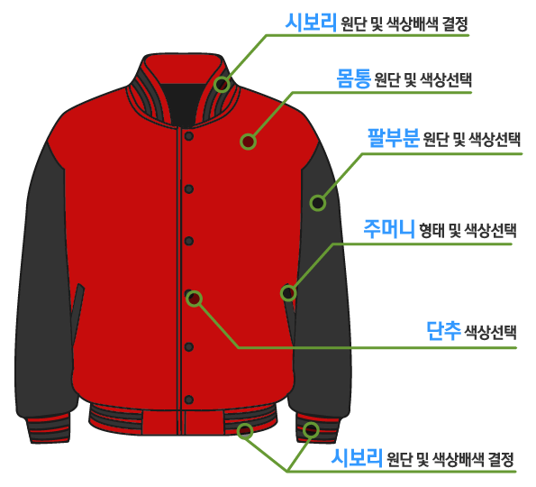
 | 여기에 붙여넣기 하시거나 시안요청서와 같이 |  |  |  |  | 자수종류 | 아플리케 자수
 | 첨부해 주세요. |  |  |  |  | 왼팔 상단
 |  |  |  |  |  | 인쇄내용 | 이미지를 이곳에 첨부해주시거나 인쇄내용을 설명해주세요
 |  |  |  |  |  | 로고/테두리색 | 검정/ 테두리 청색
 |  |  |  |  |  | 자수종류 | 아플리케 자수
 |  |  |  |  |  | 오른팔 상단
 |  |  |  |  |  | 인쇄내용 | 이미지를 이곳에 첨부해주시거나 인쇄내용을 설명해주세요
 |  |  |  |  |  | 로고/테두리색 | 검정/ 테두리 청색
 |  |  |  |  |  | 자수종류 | 아플리케 자수
 |  |  |  |  |  | 등판상단
 |  |  |  |  |  | 인쇄내용 | 이미지를 이곳에 첨부해주시거나 인쇄내용을 설명해주세요
 |  |  |  |  |  | 로고/테두리색 | 검정/ 테두리 청색
 |  |  |  |  |  | 자수종류 | 아플리케 자수
소매 (개별인쇄) |  |  |  |  |  | 등판하단
왼쪽소매 | 이니셜 |  | 오른쪽소매 | 학번or기수 |  | 내용 | 이미지를 이곳에 첨부해주시거나 인쇄내용을 설명해주세요
색상 | 검정 |  | 색상 | 검정
내용 | 필기체스타일로 |  | 내용 | 고딕체로

★ 개별 이니셜 내용은 학번&이니셜 시트에 따로 정리하여 주세요.
특이사항 | 기타 요구사항을 적어주세요 |  |  |  |  | 로고/테두리색 | 검정/ 테두리 청색
 |  |  |  |  |  | 자수종류 | 아플리케 자수

